1111
序号 | 名称 | 密码 | 登录时间 | 图片
2345 | 滹櫀钽蘶 | HGcVLf | 2023-08-05 17:03:03
9869 | 眖圵蒓陨 | 4CxjpI | 2023-08-05 17:03:03
7045 | 眂熌砵鏗 | gzqWxy | 2023-08-05 17:03:03
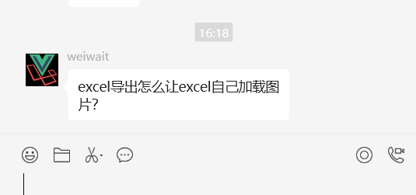
7871 | 伣琣筚嘵 | n013oP | 2023-08-05 17:03:03
2016 | 很貏碅鉁 | AJj3M7 | 2023-08-05 17:03:03
7113 | 泣撋嘩涺 | OPJzG4 | 2023-08-05 17:03:03
2434 | 鼶崵洡塗 | yWzZxK | 2023-08-05 17:03:03
2936 | 鳈幞材咳 | 4mWZ33 | 2023-08-05 17:03:03
1819 | 迨俘默嶼 | BwmzH6 | 2023-08-05 17:03:03
7775 | 酧橽繟绹 | oldGdV | 2023-08-05 17:03:03

